계산작업
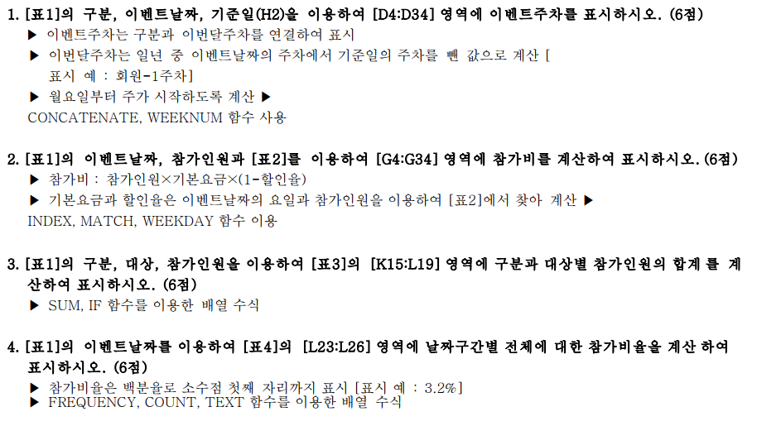
[표1] |  |  |  |  |  | 기준일 : | 2021-01-30 | [표2] 기본요금/할인율
구분 | 대상 | 성명 | 이벤트주차 | 이벤트날짜 | 참가인원 | 참가비 | 비고 | 요일 | 이벤트명 | 기본요금 | 1 이상 | 3 이상 | 10 이상 | 30 이상
회원 | 어르신 | 박연 | 회원-1주차 | 2021-02-04 | 25 | 171,500 | ※ |  |  |  | 2 이하 | 9 이하 | 29 이하
회원 | 청소년 | 이순신 | 회원-4주차 | 2021-02-23 | 39 | 370,500 | ※ | 월요일 | 휴관 | - | 0% | 0% | 0% | 0%
비회원 | 주부 | 성삼문 | 비회원-1주차 | 2021-02-05 | 20 | 294,000 |  | 화요일 | 힐링요일 | 10,000 | 0% | 2% | 3% | 5%
회원 | 주부 | 송시열 | 회원-4주차 | 2021-02-21 | 35 | 764,750 |  | 수요일 | 낭만요일 | 12,000 | 0% | 2% | 3% | 5%
회원 | 직장인 | 지석영 | 회원-2주차 | 2021-02-13 | 11 | 194,040 |  | 목요일 | 문학요일 | 7,000 | 0% | 1% | 2% | 3%
회원 | 주부 | 임꺽정 | 회원-1주차 | 2021-02-02 | 9 | 88,200 |  | 금요일 | 탐구요일 | 15,000 | 0% | 1% | 2% | 3%
회원 | 어르신 | 성춘향 | 회원-3주차 | 2021-02-20 | 5 | 89,100 |  | 토요일 | 싱싱요일 | 18,000 | 0% | 1% | 2% | 3%
비회원 | 어린이 | 홍영식 | 비회원-4주차 | 2021-02-22 | 19 | - |  | 일요일 | 특강요일 | 23,000 | 0% | 3% | 4% | 5%
회원 | 어르신 | 권율 | 회원-1주차 | 2021-02-06 | 6 | 106,920
비회원 | 직장인 | 안정복 | 비회원-1주차 | 2021-02-04 | 16 | 109,760 |  | [표3]
회원 | 청소년 | 김시습 | 회원-1주차 | 2021-02-06 | 8 | 142,560 |  | 대상 | 회원 | 비회원
회원 | 직장인 | 한용운 | 회원-3주차 | 2021-02-18 | 10 | 68,600 |  | 어린이
회원 | 청소년 | 정약용 | 회원-3주차 | 2021-02-19 | 37 | 538,350 | ※ | 청소년
비회원 | 어르신 | 임원이 | 비회원-1주차 | 2021-02-04 | 31 | 210,490 | ※ | 주부
비회원 | 주부 | 이구름 | 비회원-2주차 | 2021-02-10 | 30 | 342,000 |  | 직장인
회원 | 어린이 | 김중건 | 회원-4주차 | 2021-02-22 | 37 | - | ※ | 어르신
비회원 | 청소년 | 배사공 | 비회원-4주차 | 2021-02-23 | 13 | 126,100
회원 | 주부 | 김진상 | 회원-4주차 | 2021-02-27 | 2 | 36,000 |  | [표4]
비회원 | 청소년 | 고진웅 | 비회원-2주차 | 2021-02-07 | 19 | 419,520 |  | 날짜 |  | 참가비율
비회원 | 직장인 | 안대훈 | 비회원-3주차 | 2021-02-20 | 22 | 388,080 |  | 2021-02-01 | 2021-02-09
회원 | 청소년 | 민병욱 | 회원-2주차 | 2021-02-12 | 2 | 30,000 |  | 2021-02-10 | 2021-02-16
비회원 | 어린이 | 김솔오 | 비회원-4주차 | 2021-02-27 | 37 | 646,020 | ※ | 2021-02-17 | 2021-02-23
회원 | 주부 | 오덕우 | 회원-2주차 | 2021-02-12 | 8 | 118,800 |  | 2021-02-24 | 2021-02-28
회원 | 청소년 | 한마식 | 회원-4주차 | 2021-02-26 | 23 | 338,100 | ※
회원 | 주부 | 김은소 | 회원-4주차 | 2021-02-26 | 16 | 235,200
회원 | 어린이 | 임채빈 | 회원-1주차 | 2021-02-01 | 29 | - | ※
회원 | 직장인 | 한아름 | 회원-2주차 | 2021-02-13 | 28 | 493,920
비회원 | 청소년 | 유벼리 | 비회원-2주차 | 2021-02-12 | 20 | 294,000 | ※
회원 | 주부 | 강한후 | 회원-2주차 | 2021-02-09 | 1 | 10,000
비회원 | 직장인 | 설진성 | 비회원-1주차 | 2021-02-04 | 5 | 34,650
회원 | 직장인 | 박호영 | 회원-1주차 | 2021-02-05 | 21 | 308,700

분석작업-1
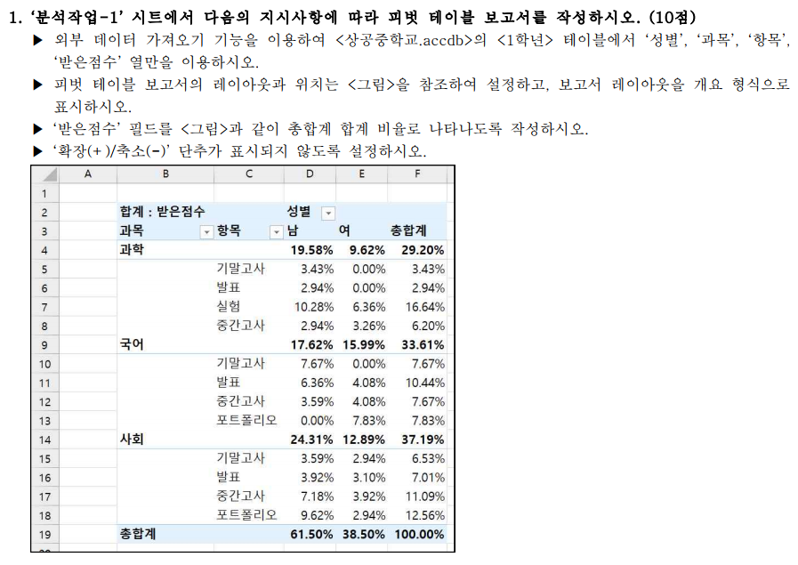

합계 : 받은점수 |  | 성별
과목 | 항목 | 남 | 여 | 총합계
과학 |  | 480 | 236 | 716
 | 기말고사 | 84 |  | 84
 | 발표 | 72 |  | 72
 | 실험 | 252 | 156 | 408
 | 중간고사 | 72 | 80 | 152
국어 |  | 432 | 392 | 824
 | 기말고사 | 188 |  | 188
 | 발표 | 156 | 100 | 256
 | 중간고사 | 88 | 100 | 188
 | 포트폴리오 |  | 192 | 192
사회 |  | 596 | 316 | 912
 | 기말고사 | 88 | 72 | 160
 | 발표 | 96 | 76 | 172
 | 중간고사 | 176 | 96 | 272
 | 포트폴리오 | 236 | 72 | 308
총합계 |  | 1508 | 944 | 2452

기타작업-2
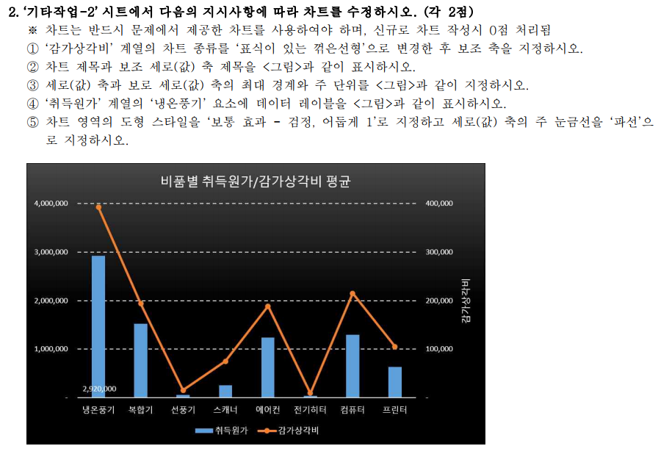
[표1] 비품명별 평균
비품명 | 취득원가 | 내용연수 | 잔존가치 | 감가상각비
냉온풍기 | 2,920,000 | 4 | 1,350,000 | 392,500
복합기 | 1,525,000 | 2 | 975,000 | 193,750
선풍기 | 50,000 | 2 | 20,000 | 15,000
쇼파 | 1,475,000 | 3 | 900,000 | 183,333
스캐너 | 250,000 | 2 | 100,000 | 75,000
에어컨 | 1,233,333 | 2 | 556,666 | 188,333
의자 | 218,333 | 3 | 106,666 | 39,833
전기히터 | 32,000 | 2 | 11,666 | 8,888
책상 | 275,000 | 1 | 200,000 | 50,000
컴퓨터 | 1,291,666 | 1 | 983,333 | 215,000
테이블 | 600,000 | 4 | 300,000 | 75,000
프린터 | 633,333 | 3 | 296,666 | 105,111

비품별 취득원가/감가상각비 평균
 | 취득원가 | 감가상각비
냉온풍기 | 2,920,000 | 392,500
복합기 | 1,525,000 | 193,750
선풍기 | 50,000 | 15,000
스캐너 | 250,000 | 75,000
에어컨 | 1,233,333 | 188,333
전기히터 | 32,000 | 8,888
컴퓨터 | 1,291,666 | 215,000
프린터 | 633,333 | 105,111

기타작업-3
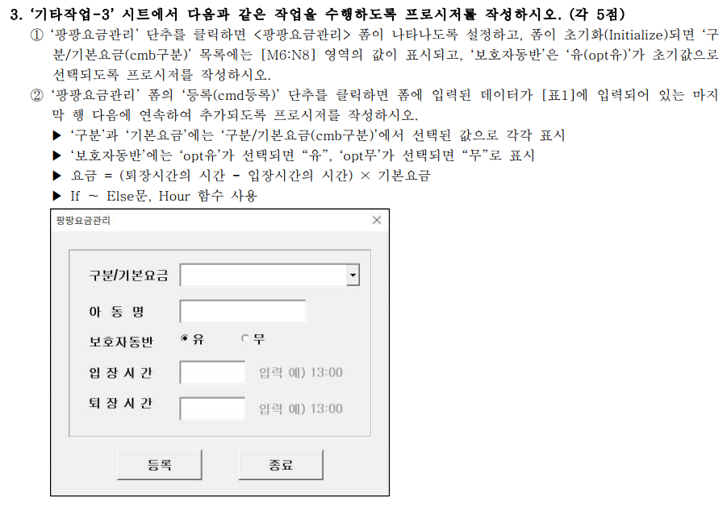

[표1] |  |  |  |  |  |  | [표2]
구분 | 아동명 | 보호자동반 | 기본요금 | 입장시간 | 퇴장시간 | 요금 | 구분 | 기본요금
유치 | 한새미 | 유 | 3,000 | 13:00:00 | 15:00:00 | 6,000 | 유아 | 0
초등 | 이시환 | 무 | 4,000 | 15:40:00 | 17:30:00 | 8,000 | 유치 | 3,000
유치 | 한새미 | 유 | 3,000 | 13:00:00 | 15:00:00 | 6,000 | 초등 | 4,000

